Tabelle 1
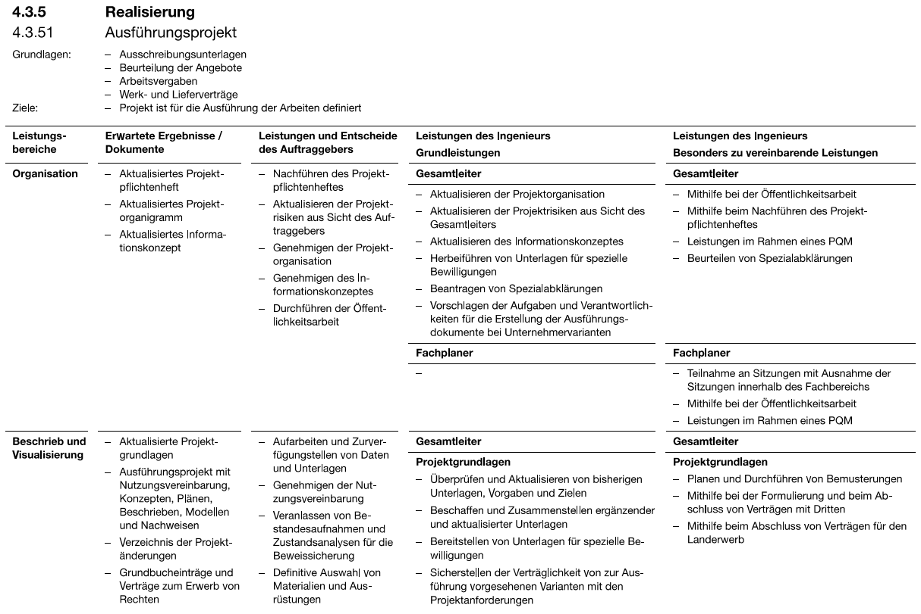
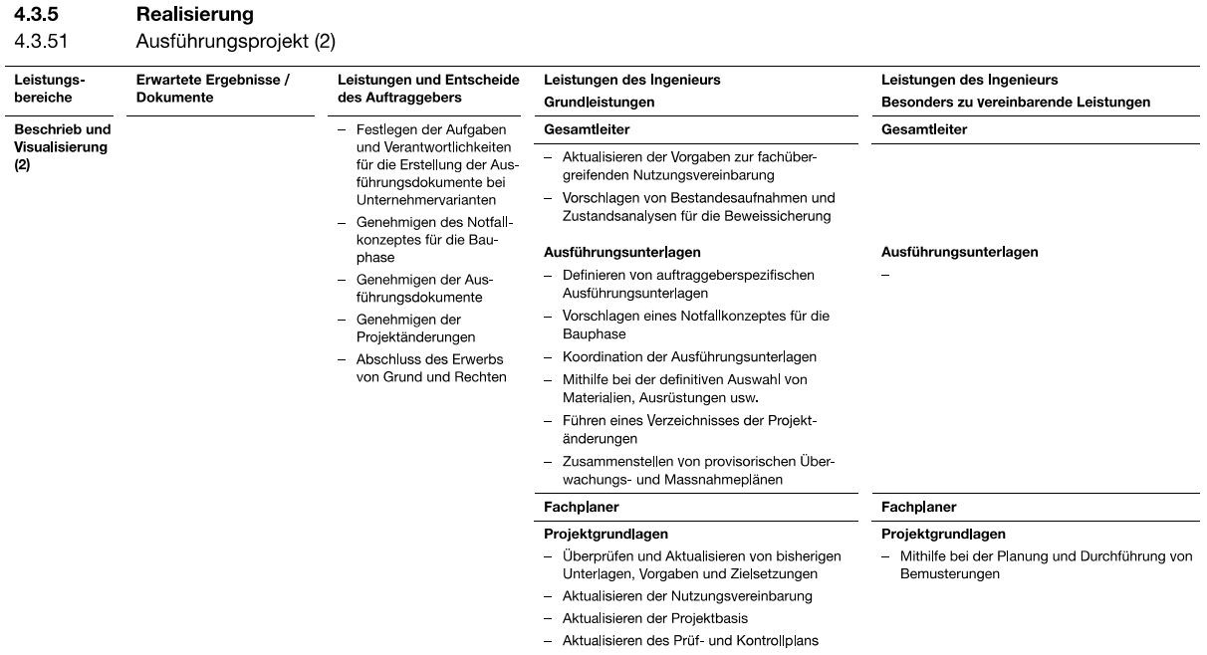
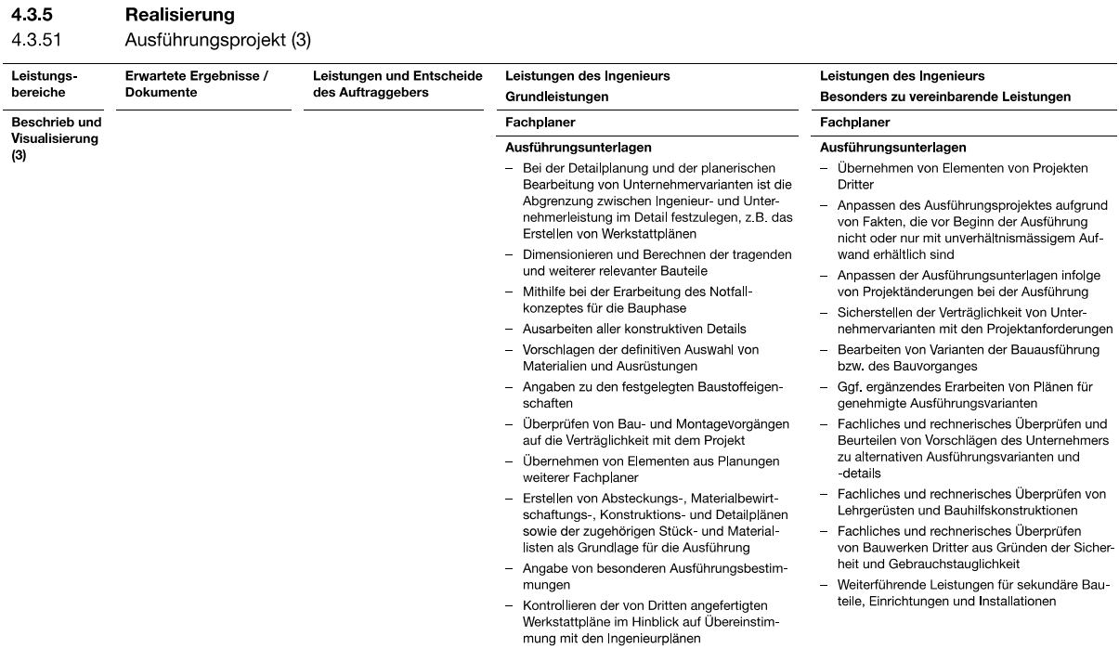
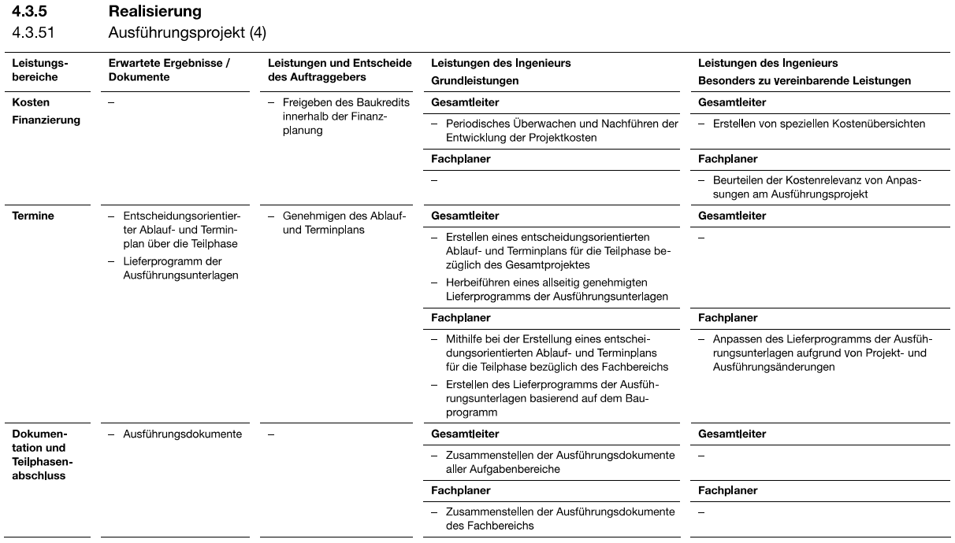
 |  |  |  | Funktion | TPL | Ing.Verk. | Vermess. | Ing. Geotechn. | Ing. Statik | Ing. | Z/K | Z/K | Z/K | Lehr. | Admin.
 |  |  |  | MA | LT
IO mit Massnahmen (Sortierung nach Bausumme) |  | Baukosten MP | Massnahmen MP | H-Leistungen Phase 51 "Unterlagen für die Ausführung" | D | C | C | B | C | D | D | E | F | 3/4G | D | Tot.
UNF AS Diegten | 1.683.1+2 | 985,000 | Belag N02, FBÜs, Lager, WL-Stabilisierung | Erstellung Konzept Überwachung während Anhebung, Detailplanung Stabilisierung WL, Kontrollplan, Bauvorgang Injektionen, etc. | 50 |  | 70 | 50 | 50 | 50 |  |  | 100 |  |  | 370
ÜF Sperrmatt Zunzgen | 1.671 | 445,000 | Gesamtinstandsetzung | Überprüfung TESI StatIK: Prüfung Optimierung Verbinung WL-Platte mit Schleppplatte. Dann ev. Bewehrungspläne. Allg. Detailplanung, Kontrollplan. Abtragsplan mit Baulabor, etc. | 50 | 20 |  |  | 50 | 50 | 50 |  |  | 50 |  | 270
LSW AS Eptingen FBBS | 10.302+.308 | 370,000 | Ersatz/Neubau | Vermessungsaufnahmen, Absteckungsplan Ausführungsstatik Schalungs-/Bewehrungspläne, Detailplanung LSW, Prüfung Werkstattpläne, etc. | 70 |  | 50 | 10 | 50 | 50 | 100 |  |  |  | 20 | 350
UNF Wasenhaus | 2.673 | 220,000 | Gesamtinstandsetzung | Bewehrungspläne Mittelbord Allg. Detailplanung, Kontrollplan | 50 |  |  |  |  | 50 | 20 |  |  |  |  | 120
DL Mühlenmatt Nord | 7.302 | 97,000 | UK: Wasserableitung Dilatationsfugen + Rissinj. | Detailplanung Gerüste / Schutzmassnahmen Gewässer. Detailplanung evtl. Optimierung Entwässerung Dila-Fugen | 30 |  |  |  |  | 30 |  |  |  | 20 |  | 80
DL Mühlenmatt Süd | 7.303 | 97,000 | dito 7.302 | dito 7.302 | 30 |  |  |  |  | 30 |  |  |  | 20 |  | 80
ÜF Bisnachtweg Tenniken | 1.674 | 57,000 | Widerlagerwände: lokale Betonins.+OS Endquerträger: Rissinjektionen | MP-Plan ausreichend. Detailplanung Rissinjekt. ansonsten praktisch keine weiteren Leistungen notwendig | 20 |  |  |  |  |  |  |  |  | 30 |  | 50
ÜF Steinler Zunzgen | 1.670 | 50,000 | Widerlagerwände: lokale Betonins.+OS | MP-Plan ausreichend, praktisch keine weiteren Leistungen notwendig | 10 |  |  |  |  |  |  |  |  | 10 |  | 20
ÜF Holi Gass Diegten | 1.680 | 26,000 | Widerlagerwände: lokale Betonins.+OS | MP-Plan ausreichend, praktisch keine weiteren Leistungen notwendig | 10 |  |  |  |  |  |  |  |  | 10 |  | 20
 |  | 2,347,000 |  |  | 320 | 20 | 120 | 60 | 150 | 260 | 170 | 0 | 100 | 140 | 20 | 1,360
 |  |  |  |  |  |  |  |  |  |  |  |  |  | MSA [CHF/h]: |  | 95.1
 |  |  |  |  |  |  |  |  |  |  |  |  |  | H-Kosten: | 129,295.00
 |  |  |  |  |  |  |  |  |  |  |  |  |  | % zu Baukosten |  | 6%
 |  |  |  |  |  |  |  |  |  |  |  |  |  | % zu Baukosten nach SIA 103 |  | 18%
 |  |  |  |  |  |  |  |  |  |  |  |  |  |  | Vertrag INGE |  | AeBo Intern 2020
 |  |  |  |  |  |  |  |  |  |  |  | B | 60 | 4% | 140.00 | 8,400.00 | 154.00 | 9,240.00
 |  |  |  |  |  |  |  |  |  |  |  | C | 290 | 21% | 118.00 | 34,220.00 | 122.00 | 35,380.00
 |  |  |  |  |  |  |  |  |  |  |  | D | 770 | 57% | 100.00 | 77,000.00 | 101.00 | 77,770.00
 |  |  |  |  |  |  |  |  |  |  |  | E | 0 | 0% | 75.00 | - | 89.00 | -
 |  |  |  |  |  |  |  |  |  |  |  | F | 100 | 7% | 60.00 | 6,000.00 | 71.00 | 7,100.00
 |  |  |  |  |  |  |  |  |  |  |  | G | 0 | 0% | 35.00 | - | 20.00 | -
 |  |  |  |  |  |  |  |  |  |  |  | 3/4G | 140 | 10% | 26.25 | 3,675.00 | 15.00 | 2,100.00 | MSA [CHF/h]
 |  |  |  |  |  |  |  |  |  |  |  |  | 1,360 | 100% | 129,295.00 |  |  | 131,590.00

 |  |  |  |  |  |  |  |  |  |  |  |  |  | MSA [CHF/h] | Extern | 95.1
 |  |  |  |  |  |  |  |  |  |  |  |  |  |  | Intern | 96.8

